Live Costs
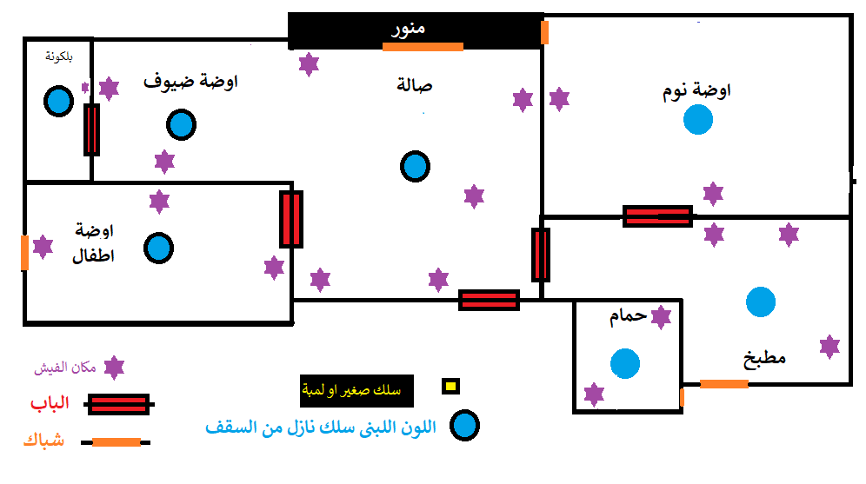
Monthly | Price | Monthly | Price | BM Rewards [ 2 points for Gold ]
Home Rent | 750 | We Internet Bill | 194 | 388
We Line Bill | 30 | We Line Bill | 30 | 60
Orange [50] Bill ???? | 65 | Orange 35 Bill | 50 | 100
Electric Bill ???? | 100 | Home Rent | 750 | 0
Water Bill ???? | 100 | Electric Bill | 100 | 0
We 200 Giga Bill ???? | 200 | Water Bill | 150 | 0
Borsa [ Thndr ] | 500 | Work Transportation | 280 | 0
Gold 1GM | 4000 | Wife We Internet Bill | 110
 |  | Wife We Mobile Bill | 20
 |  | Total | 1684 | 548
 |  | Foods
 |  | Bread | 540
 |  | Cheese | 160 | 320
 |  | 7lawa el bawady 1Kg | 64 | 128

Summation | 5745

 |  | Total | 764 | 996
 |  | Sum All | 2448

 |  | تأسيس كهرباء من البداية |  | افضل انواع السلك
 |  | سمك السلك من بره للعداد | 10 مللي | السويدي
 |  | سمك سلك التكييفات1.5 حصان | 4 مللي | سمكتين
 |  | سمك سلك التكييفات 3/5 حصان | 6 مللي | جينيرال جدة
 |  | سمك سلك البرايز | 3 مللي | سلك ديمة
 |  | سمك سلك المفاتيح | 2 مللي
 |  | المطبخ لازم يكون 2 او 3 طرف علشان الاحمال

